rpTotal
8/5/2015

درصد | تعداد |  | 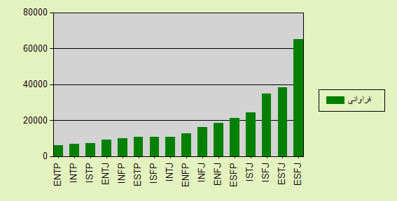
21.54 | 65142 | ESFJ
12.62 | 38163 | ESTJ
11.53 | 34866 | ISFJ
8.06 | 24371 | ISTJ
6.99 | 21124 | ESFP
6.13 | 18541 | ENFJ
5.3 | 16016 | INFJ
4.2 | 12710 | ENFP
3.59 | 10867 | INTJ
3.56 | 10755 | ISFP
3.52 | 10657 | ESTP
3.33 | 10071 | INFP
2.97 | 8966 | ENTJ
2.38 | 7207 | ISTP
2.24 | 6759 | INTP

2.03 | 6152 | ENTP
100 | 302367 | جمع

